每日任务|DailyTesks
cs | cs | cs | c | c | c | cs | cs | cs | cs | s | c | c | s |  |  | 后续考虑去掉每日累计充值任务
int | string | string | string | string | int | int | string | string | string | string | int | string | string |  |  |  | 验算表
id | qudaoID | tesktype | desc | descImg | posX | boxType | teskaim | aimvalue | reward | dropGroup | weight | icon | testname |  |  |  |  |  | 物品1 |  |  |  |  | 物品2 |  |  |  |  | 物品3 |  |  |  |  | 物品4 |  |  |  |  | 物品5 |  |  | 物品6
任务id 正式上线后id不能随便删除或修改，最好增加 与新手任务共用一套任务id，不能重复 | 微信小程序暂时不用 | 任务目标类型(支持同一个任务多个任务目标) 1.活跃度宝箱 2.捕获鱼，3.获得金币(暂缓) 4.悬赏任务，5.话费赛，6.竞技场，7.抽话费，8.任意充值，9.小游戏 10.邀请好友,11免费金币抽奖 12点赞,13渔场互动,14捕鱼时长 15被点赞(暂时不要随便用) | 对应的文本描述 | 对应的文本描述的图片 |  | 活跃度宝箱奖励类型 1固定N个物品 2从N个物品随机几个物品 | 任务目标id 根据鱼的type走 没有就写0 | 任务需求 目标的数量，没有就写0 | 物品类型和奖励内容 固定物品此列用来展示掉落物品 | 物品掉落组 掉落组物品与reward展示物品要一直！ | 显示顺序权重 0表示没有权重 | 每个任务使用的小icon（可以让美术出特定名字的图，就不用配这行了） | 任务类型的中文名字（数据后台显示） |  | 编号 | 任务类型 | 物品名称 | 物品类型 | 物品id | 数量 | 人民币 价值 | 物品名称 | 物品类型 | 物品id | 数量 | 人民币 价值 | 物品名称 | 物品类型 | 物品id | 数量 | 人民币 价值 | 物品名称 | 物品类型 | 物品id | 数量 | 人民币 价值 | 物品名称 | 物品类型 | 物品id | 数量 | 人民币 价值 | 物品名称 | 物品类型 | 物品id | 数量 | 人民币 价值 | 0 | 人民币价值 | 价值 钻石价值 | 物品类型 | id
1 |  | 1 |  |  |  | 1 | 0 | 30 | 2|1001|1,2|1002|1,1|2|8888 |  | 0 |  | 1活跃度宝箱30 |  | 1 | 活跃度宝箱 | 锁定 | 2 | 1001 | 1 | 0.2 | 冰冻 | 2 | 1002 | 1 | 0.5 | 金币 | 1 | 2 | 8888 | 0.08888 |  |  |  |  |  |  |  |  |  |  |  |  |  |  |  | 人民币 | 1 | 0.1 | 1 | 0
2 |  | 1 |  |  |  | 1 | 0 | 60 | 2|1002|1,2|1004|1,1|2|12888 |  | 0 |  | 2活跃度宝箱60 |  | 1 | 活跃度宝箱 | 冰冻 | 2 | 1002 | 1 | 0.5 | 召唤 | 2 | 1004 | 1 | 0.2 | 金币 | 1 | 2 | 12888 | 0.12888 |  |  |  |  |  |  |  |  |  |  |  |  |  |  |  | 钻石 | 0.1 | 1 | 1 | 1
3 |  | 1 |  |  |  | 1 | 0 | 90 | 2|1001|1,2|1004|1,1|2|19888 |  | 0 |  | 3活跃度宝箱90 |  | 1 | 活跃度宝箱 | 锁定 | 2 | 1001 | 1 | 0.2 | 召唤 | 2 | 1004 | 1 | 0.2 | 金币 | 1 | 2 | 19888 | 0.19888 |  |  |  |  |  |  |  |  |  |  |  |  |  |  |  | 金币 | 0.00001 | 0.0001 | 1 | 2
4 |  | 1 |  |  |  | 1 | 0 | 120 | 2|1003|1,2|1002|1,1|2|28888 |  | 0 |  | 4活跃度宝箱120 |  | 1 | 活跃度宝箱 | 狂暴 | 2 | 1003 | 1 | 2 | 冰冻 | 2 | 1002 | 1 | 0.5 | 金币 | 1 | 2 | 28888 | 0.28888 |  |  |  |  |  |  |  |  |  |  |  |  |  |  |  | 锁定 | 0.2 | 2 | 2 | 1001
5 |  | 1 | wdaily_5 |  |  | 2 | 0 | 150 | 1|1|50,1|2|288888,2|1001|5,2|1002|5,2|1003|2,2|1004|5 | 4501,4502,4503,4504 | 0 |  | 5活跃度宝箱150 |  | 1 | 活跃度宝箱 | 钻石 | 1 | 1 | 50 | 5 | 金币 | 1 | 2 | 288888 | 2.88888 | 锁定 | 2 | 1001 | 5 | 1 | 冰冻 | 2 | 1002 | 5 | 2.5 | 狂暴 | 2 | 1003 | 2 | 4 | 召唤 | 2 | 1004 | 5 | 1 | 冰冻 | 0.5 | 5 | 2 | 1002
6 |  | 2 | wdaily_6 | tx_mrrw_ms_01 | 83 | 1 | 4 | 10 | 1|6|20,2|1001|1,2|1002|1 |  | 100 | icon_renwutubiao_huangjinyu_01 | 6捕获黄金鱼10 |  | 2 | 捕获黄金鱼 | 活跃度 | 1 | 6 | 20 | 20 | 锁定 | 2 | 1001 | 1 | 0.2 | 冰冻 | 2 | 1002 | 1 | 0.5 |  |  |  |  |  |  |  |  |  |  |  |  |  |  |  | 狂暴 | 2 | 20 | 2 | 1003
7 |  | 2 | wdaily_7 | tx_mrrw_ms_02 |  | 1 | 6 | 1 | 1|6|20,2|1002|1,2|1003|1 |  | 90 | icon_renwutubiao_boss_01 | 7捕获霸主1 |  | 2 | 捕获霸主 | 活跃度 | 1 | 6 | 20 | 20 | 冰冻 | 2 | 1002 | 1 | 0.5 | 狂暴 | 2 | 1003 | 1 | 2 |  |  |  |  |  |  |  |  |  |  |  |  |  |  |  | 召唤 | 0.2 | 2 | 2 | 1004
9 |  | 6 | wdaily_10 | tx_mrrw_ms_09 |  | 1 | 0 | 1 | 1|6|20,1|2|18888,2|1003|1 |  | 40 | icon_renwutubiao_jingjichang_01 | 9竞技场1 |  | 6 | 竞技场 | 活跃度 | 1 | 6 | 20 | 20 | 金币 | 1 | 2 | 18888 | 0.18888 | 狂暴 | 2 | 1003 | 1 | 2 |  |  |  |  |  |  |  |  |  |  |  |  |  |  |  | 福卡 | 0.001 | 0.01 | 2 | 1204
11 |  | 8 | wdaily_12 | tx_mrrw_ms_05 |  | 1 | 0 | 1 | 1|6|50,1|2|28888,2|1003|2 |  | 110 | icon_renwutubiao_chongzhi_01 | 11任意充值1 |  | 8 | 任意充值 | 活跃度 | 1 | 6 | 50 | 50 | 金币 | 1 | 2 | 28888 | 0.28888 | 狂暴 | 2 | 1003 | 2 | 4 |  |  |  |  |  |  |  |  |  |  |  |  |  |  |  | 超级武器2 | 25 | 250 | 2 | 1006
12 |  | 9 | wdaily_13 | tx_mrrw_ms_08 |  | 1 | 0 | 1 | 1|6|20,2|1001|1,2|1004|1 |  | 65 | icon_renwutubiao_xiaoyouxi_01 | 12小游戏1 |  | 9 | 小游戏 | 活跃度 | 1 | 6 | 20 | 20 | 锁定 | 2 | 1001 | 1 | 0.2 | 召唤 | 2 | 1004 | 1 | 0.2 |  |  |  |  |  |  |  |  |  |  |  |  |  |  |  | 超级武器3 | 50 | 500 | 2 | 1007
13 |  | 13 | wdaily_16 | tx_mrrw_ms_06 |  | 1 | 0 | 1 | 1|6|5,2|1004|1,2|1003|1 |  | 6 | icon_renwutubiao_hudong_01 | 13渔场互动1 |  | 13 | 渔场互动 | 活跃度 | 1 | 6 | 5 | 5 | 召唤 | 2 | 1004 | 1 | 0.2 | 狂暴 | 2 | 1003 | 1 | 2 |  |  |  |  |  |  |  |  |  |  |  |  |  |  |  | 超级武器4 | 100 | 1000 | 2 | 1008
14 |  | 14 | wdaily_17 | tx_mrrw_ms_11 | 124 | 1 | 0 | 900 | 1|6|5,1|2|5888,2|1001|1 |  | 125 | icon_renwutubiao_shichang_01 | 14在线时长900 | 15 |  | 在线时长 | 活跃度 | 1 | 6 | 5 | 5 | 金币 | 1 | 2 | 5888 | 0.05888 | 锁定 | 2 | 1001 | 1 | 0.2 |  |  |  |  |  |  |  |  |  |  |  |  |  |  |  | 10元话费卡 | 10 | 100 | 2 | 1206
15 |  | 14 | wdaily_17 | tx_mrrw_ms_11 | 124 | 1 | 0 | 1800 | 1|6|10,1|2|8888,2|1004|1 |  | 125 | icon_renwutubiao_shichang_01 | 15在线时长1800 | 30 |  | 在线时长 | 活跃度 | 1 | 6 | 10 | 10 | 金币 | 1 | 2 | 8888 | 0.08888 | 召唤 | 2 | 1004 | 1 | 0.2 |  |  |  |  |  |  |  |  |  |  |  |  |  |  |  | 2元话费卡 | 2 | 20 | 2 | 1205
16 |  | 14 | wdaily_17 | tx_mrrw_ms_11 | 124 | 1 | 0 | 2700 | 1|6|15,1|2|12888,2|1002|1 |  | 125 | icon_renwutubiao_shichang_01 | 16在线时长2700 | 45 |  | 在线时长 | 活跃度 | 1 | 6 | 15 | 15 | 金币 | 1 | 2 | 12888 | 0.12888 | 冰冻 | 2 | 1002 | 1 | 0.5 |  |  |  |  |  |  |  |  |  |  |  |  |  |  |  | 高压锅 | 200 | 2000 | 2 | 1208
17 |  | 14 | wdaily_17 | tx_mrrw_ms_11 | 124 | 1 | 0 | 3600 | 1|6|20,1|2|18888,2|1003|2 |  | 125 | icon_renwutubiao_shichang_01 | 17在线时长3600 | 60 |  | 在线时长 | 活跃度 | 1 | 6 | 20 | 20 | 金币 | 1 | 2 | 18888 | 0.18888 | 狂暴 | 2 | 1003 | 2 | 4 |  |  |  |  |  |  |  |  |  |  |  |  |  |  |  | 30元话费卡 | 30 | 300 | 2 | 1209
18 |  | 12 | wdaily_20 | tx_mrrw_ms_12 |  | 1 | 0 | 1 | 1|6|10,2|1002|1,2|1004|1 |  | 35 | icon_renwutubiao_dianzan_01 | 18点赞1 |  | 12 | 点赞 | 活跃度 | 1 | 6 | 10 | 10 | 冰冻 | 2 | 1002 | 1 | 0.5 | 召唤 | 2 | 1004 | 1 | 0.2 |  |  |  |  |  |  |  |  |  |  |  |  |  |  |  | 50元话费卡 | 50 | 500 | 2 | 1210
 |  |  |  |  |  |  |  |  |  |  |  |  |  |  |  |  |  |  |  |  |  |  |  |  |  |  |  |  |  |  |  |  |  |  |  |  |  |  |  |  |  |  |  |  |  |  | 活跃度 | 1 | 10 | 1 | 6
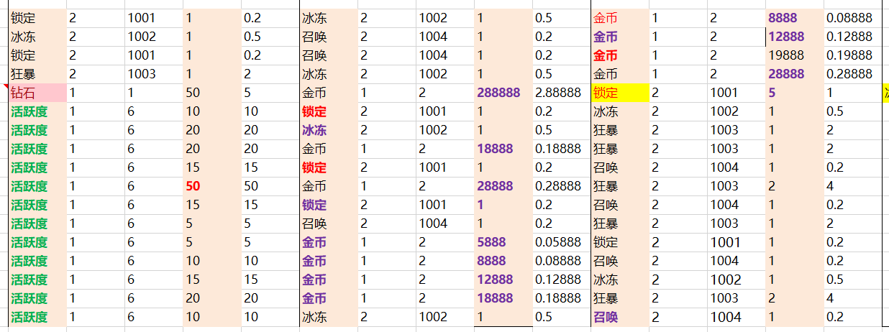
 |  |  |  |  |  |  |  |  |  |  |  |  |  |  | 物品 | 总数量
 |  |  |  |  |  |  |  |  |  |  |  |  |  |  | 锁定 | 10
 |  |  |  |  |  |  |  |  |  |  |  |  |  |  | 冰冻 | 12
 |  |  |  |  |  |  |  |  |  |  |  |  |  |  | 狂暴 | 10
 |  |  |  |  |  |  |  |  |  |  |  |  |  |  | 召唤 | 11
 |  |  |  |  |  |  |  |  |  |  |  |  |  |  | 钻石 | 50
 |  |  |  |  |  |  |  |  |  |  |  |  |  |  | 金币 | 453768
 |  |  |  |  |  |  |  |  |  |  |  |  |  |  | 活跃度 | 195
 |  |  |  |  |  |  |  |  |  |  |  |  |  |  | 福卡 | 0

金牛返利|TaurusRebate
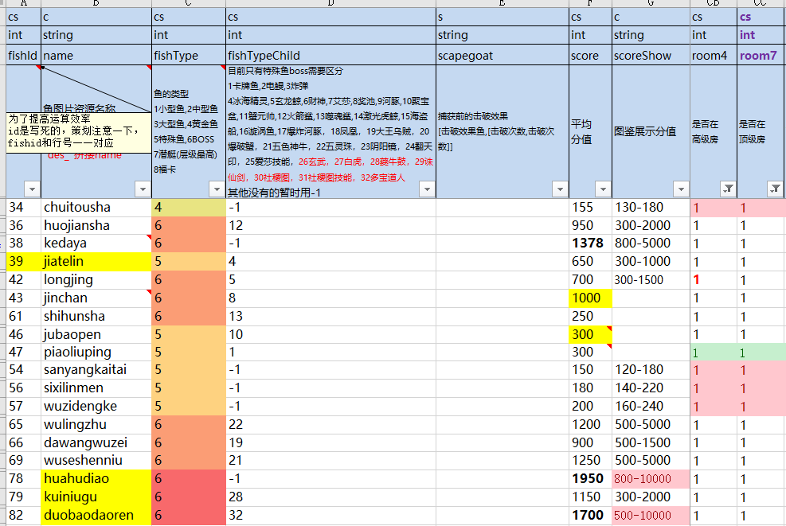
cs | c | cs | cs | cs | cs
int | string | int | int | int | int |  |  |  |  | 验算表
id | desc | type | arm | armValue | reward |  |  |  |  |  |  | 物品1 |  |  |  |  | 物品2 |  |  |  |  | 物品3 |  |  |  |  | 物品4 |  |  |  |  | 物品5 |  |  | 物品6
任务id 正式上线后id不能随便删除或修改，最好增加 与新手任务共用一套任务id，不能重复 | 对应的文本描述 | 任务目标类型(支持一个任务多个任务目标) 1.活跃度宝箱,2.捕获鱼，3.获得金币 4.悬赏任务,5.话费赛，6.竞技场，7.抽话费， 8.任意充值，9.小游戏10.邀请好友, 11免费金币抽奖,12点赞,13渔场互动,14捕鱼时长 15被点赞(暂时废弃)19开火N次,20使用道具, 21解锁N次炮(直升炮倍和钻石直升都算1次) 22解锁指定炮倍,23福利每日任务领奖 24拆红包，25角色升级，26捕获指定鱼 | tesktype=26，代表指定鱼id | 任务需求 目标的数量，没有就写0 | 形象数量 | 原来的鱼 | 鱼id | 名称 | 任务类型 | 物品名称 | 物品类型 | 物品id | 数量 | 人民币 价值 | 物品名称 | 物品类型 | 物品id | 数量 | 人民币 价值 | 物品名称 | 物品类型 | 物品id | 数量 | 人民币 价值 | 物品名称 | 物品类型 | 物品id | 数量 | 人民币 价值 | 物品名称 | 物品类型 | 物品id | 数量 | 人民币 价值 | 物品名称 | 物品类型 | 物品id | 数量 | 人民币 价值 | 0 | 人民币价值 | 价值 钻石价值 | 物品类型 | id
1 | jiatelin | 26 | 39 | 1 | 1 | 52 | 1 | xiaohuangyu | 捕获鱼39 | 星星 | 1 | 8 | 1 | 1 |  |  |  |  |  |  |  |  |  |  |  |  |  |  |  |  |  |  |  |  |  |  |  |  |  | 人民币 | 1 | 0.1 | 1 | 0
2 | jubaopen | 26 | 46 | 1 | 1 | 44 | 2 | hudieyu | 捕获鱼46 | 星星 | 1 | 8 | 1 | 1 |  |  |  |  |  |  |  |  |  |  |  |  |  |  |  |  |  |  |  |  |  |  |  |  |  | 钻石 | 0.1 | 1 | 1 | 1
3 | dawangwuzei | 26 | 66 | 1 | 1 | 41 | 3 | fangyu | 捕获鱼66 | 星星 | 1 | 8 | 1 | 1 |  |  |  |  |  |  |  |  |  |  |  |  |  |  |  |  |  |  |  |  |  |  |  |  |  | 金币 | 0.00001 | 0.0001 | 1 | 2
4 | wulingzhu | 26 | 65 | 1 | 1 | 67 | 4 | qingyi | 捕获鱼65 | 星星 | 1 | 8 | 1 | 1 |  |  |  |  |  |  |  |  |  |  |  |  |  |  |  |  |  |  |  |  |  |  |  |  |  | 锁定 | 0.2 | 2 | 2 | 1001
5 | huojiansha | 26 | 36 | 1 | 1 | 36 | 5 | yinggehong | 捕获鱼36 | 星星 | 1 | 8 | 1 | 1 |  |  |  |  |  |  |  |  |  |  |  |  |  |  |  |  |  |  |  |  |  |  |  |  |  | 冰冻 | 0.5 | 5 | 2 | 1002
6 | longjing | 26 | 42 | 1 | 1 | 42 | 6 | heibaimo | 捕获鱼42 | 星星 | 1 | 8 | 1 | 1 |  |  |  |  |  |  |  |  |  |  |  |  |  |  |  |  |  |  |  |  |  |  |  |  |  | 狂暴 | 2 | 20 | 2 | 1003
7 | jinchan | 26 | 43 | 1 | 1 | 43 | 7 | huangbaoshi | 捕获鱼43 | 星星 | 1 | 8 | 1 | 1 |  |  |  |  |  |  |  |  |  |  |  |  |  |  |  |  |  |  |  |  |  |  |  |  |  | 召唤 | 0.2 | 2 | 2 | 1004
8 | shihunsha | 26 | 61 | 1 | 1 | 64 | 8 | muguayu | 捕获鱼61 | 星星 | 1 | 8 | 1 | 1 |  |  |  |  |  |  |  |  |  |  |  |  |  |  |  |  |  |  |  |  |  |  |  |  |  | 福卡 | 0.001 | 0.01 | 2 | 1204
9 | duobaodaoren | 26 | 82 | 1 | 1 | 82 | 9 |  | 捕获鱼82 | 星星 | 1 | 8 | 1 | 1 |  |  |  |  |  |  |  |  |  |  |  |  |  |  |  |  |  |  |  |  |  |  |  |  |  | 超级武器1 | 15 | 150 | 2 | 1005
 |  |  |  |  |  |  | 20 | huashuimu |  |  |  |  |  |  |  |  |  |  |  |  |  |  |  |  |  |  |  |  |  |  |  |  |  |  |  |  |  |  |  | 超级武器2 | 25 | 250 | 2 | 1006
 |  |  |  |  |  |  | 10 | fengweiyu |  |  |  |  |  |  |  |  |  |  |  |  |  |  |  |  |  |  |  |  |  |  |  |  |  |  |  |  |  |  |  | 超级武器3 | 50 | 500 | 2 | 1007
 |  |  |  |  |  |  | 11 | bimuyu |  |  |  |  |  |  |  |  |  |  |  |  |  |  |  |  |  |  |  |  |  |  |  |  |  |  |  |  |  |  |  | 超级武器4 | 100 | 1000 | 2 | 1008
 |  |  |  |  |  |  | 12 | lvqiyu |  |  |  |  |  |  |  |  |  |  |  |  |  |  |  |  |  |  |  |  |  |  |  |  |  |  |  |  |  |  |  | 10元话费卡 | 10 | 100 | 2 | 1206
 |  |  |  |  |  |  | 24 | qiyu |  |  |  |  |  |  |  |  |  |  |  |  |  |  |  |  |  |  |  |  |  |  |  |  |  |  |  |  |  |  |  | 2元话费卡 | 2 | 20 | 2 | 1205
 |  |  |  |  |  |  | 19 | damaha |  |  |  |  |  |  |  |  |  |  |  |  |  |  |  |  |  |  |  |  |  |  |  |  |  |  |  |  |  |  |  | 高压锅 | 200 | 2000 | 2 | 1208
 |  |  |  |  |  |  | 13 | hetun |  |  |  |  |  |  |  |  |  |  |  |  |  |  |  |  |  |  |  |  |  |  |  |  |  |  |  |  |  |  |  | 30元话费卡 | 30 | 300 | 2 | 1209
 |  |  |  |  |  |  | 14 | zhangyu |  |  |  |  |  |  |  |  |  |  |  |  |  |  |  |  |  |  |  |  |  |  |  |  |  |  |  |  |  |  |  | 50元话费卡 | 50 | 500 | 2 | 1210
 |  |  |  |  |  |  | 15 | xingbanyu |  |  |  |  |  |  |  |  |  |  |  |  |  |  |  |  |  |  |  |  |  |  |  |  |  |  |  |  |  |  |  | 活跃度 | 1 | 10 | 1 | 6
 |  |  |  |  |  |  | 16 | landiaodiao |  |  |  |  |  |  |  |  |  |  |  |  |  |  |  |  |  |  |  |  |  |  |  |  |  |  |  |  |  |  |  | 星星 | 1 | 10 | 1 | 8
 |  |  |  |  |  |  | 17 | paodanyu
 |  |  |  |  |  |  | 18 | shiziyu
 |  |  |  |  |  |  | 21 | bianfuyu
 |  |  |  |  |  |  | 22
 |  |  |  |  |  |  | 23
 |  |  |  |  |  |  | 59
 |  |  |  |  |  |  | 60
 |  |  |  |  |  |  | 25 | shayu
 |  |  |  |  |  |  | 26 | jinsanjiao
 |  |  |  |  |  |  | 27 | jinwuzei
 |  |  |  |  |  |  | 28 | huangjindie
 |  |  |  |  |  |  | 29 | jinlongxia
 |  |  |  |  |  |  | 30 | yaoyu
 |  |  |  |  |  |  | 31 | bixi
 |  |  |  |  |  |  | 32 | jinjialouluo
 |  |  |  |  |  |  | 33 | hujing
 |  |  |  |  |  |  | 34 | chuitousha
 |  |  |  |  |  |  | 35 | youlingchuan
 |  |  |  |  |  |  | 36 | huojiansha
 |  |  |  |  |  |  | 37 | xiejiangjun
 |  |  |  |  |  |  | 38 | kedaya
 |  |  |  |  |  |  | 39 | jiatelin
 |  |  |  |  |  |  | 40 | aisha
 |  |  |  |  |  |  | 41 | caishen
 |  |  |  |  |  |  | 42 | longjing
 |  |  |  |  |  |  | 43 | jinchan
 |  |  |  |  |  |  | 61 | shihunsha
 |  |  |  |  |  |  | 62 | kedaya
 |  |  |  |  |  |  | 63 | shuimuboss
 |  |  |  |  |  |  | 44 | leishenchui
 |  |  |  |  |  |  | 45 | aishaskill
 |  |  |  |  |  |  | 46 | jubaopen
 |  |  |  |  |  |  | 47 | piaoliuping
 |  |  |  |  |  |  | 48 | baobaohetun
 |  |  |  |  |  |  | 49
 |  |  |  |  |  |  | 50 | jiguangjing
 |  |  |  |  |  |  | 51 | xuanwoyu
 |  |  |  |  |  |  | 52 | baozhahetun
 |  |  |  |  |  |  | 53 | sanxinggaozhao
 |  |  |  |  |  |  | 54 | sanyangkaitai
 |  |  |  |  |  |  | 55 | sijifacai
 |  |  |  |  |  |  | 56 | sixilinmen
 |  |  |  |  |  |  | 57 | wuzidengke
 |  |  |  |  |  |  | 58
 |  |  |  |  |  |  | 64 | fenghuang
 |  |  |  |  |  |  | 65 | wulingzhu
 |  |  |  |  |  |  | 66 | dawangwuzei
 |  |  |  |  |  |  | 67 | fantianyin
 |  |  |  |  |  |  | 68 | yinyangjing
 |  |  |  |  |  |  | 69 | wuseshenniu
 |  |  |  |  |  |  | 70 | henggongyu
 |  |  |  |  |  |  | 71 | baozangjue
 |  |  |  |  |  |  | 72 | lianhuanzdx
 |  |  |  |  |  |  | 73 | shuimuboss
 |  |  |  |  |  |  | 74 | henggongyu
 |  |  |  |  |  |  | 75 | baozangjue
 |  |  |  |  |  |  | 76 | wulingzhu
 |  |  |  |  |  |  | 77 | wuseshenniu
 |  |  |  |  |  |  | 78 | huahudiao
 |  |  |  |  |  |  | 79 | kuiniugu
 |  |  |  |  |  |  | 80 | zhuxianjian
 |  |  |  |  |  |  | 81 | baihu
 |  |  |  |  |  |  | 82 | duobaodaoren
 |  |  |  |  |  |  | 83 | xuanwu
 |  |  |  |  |  |  | 84 | shejitu

鸿运福利转盘|LimitGold2
100
5
15
30
30
50
20
10
5
15
5
15
20
10
10
20
30
75
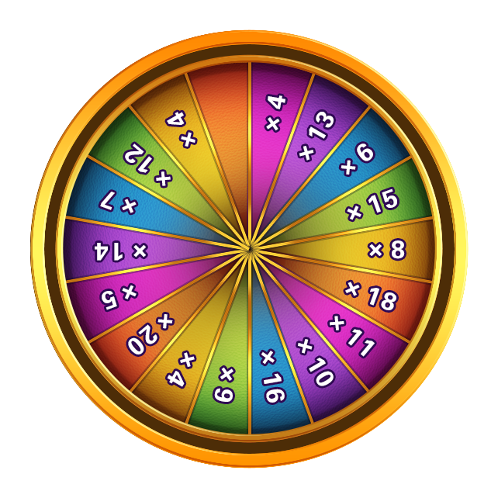
100
40
40
50
35
35
30
30
25
25
5
5
10
10
15
15
20
20
cs | cs | s | 基础奖励
int | int | string | 30000
key | multiple | weight1
序号 | 转盘出现倍数 | 权重 [0,x]中0表示默认概率 第N次权重 |  | 默认权重 | 概率 | 期望 | 第1次权重 | 概率 | 期望 | 第2次权重 | 概率 | 期望
1 | 100 | [[0,1],[1,1],[2,14]] |  | 1 | 3.03% | 3.0303030303 | 1 | 100.00% | 100 | 14 | 12.28% | 12.280701754
2 | 75 | [[0,1],[1,0],[2,20]] |  | 1 | 3.03% | 2.2727272727 | 0 | 0.00% | 0 | 20 | 17.54% | 13.157894737
3 | 50 | [[0,1],[1,0],[2,20]] |  | 1 | 3.03% | 1.5151515152 | 0 | 0.00% | 0 | 20 | 17.54% | 8.7719298246
4 | 30 | [[0,1],[1,0],[2,20]] |  | 1 | 3.03% | 0.90909090909 | 0 | 0.00% | 0 | 20 | 17.54% | 5.2631578947
5 | 30 | [[0,1],[1,0],[2,20]] |  | 1 | 3.03% | 0.90909090909 | 0 | 0.00% | 0 | 20 | 17.54% | 5.2631578947
6 | 30 | [[0,1],[1,0],[2,20]] |  | 1 | 3.03% | 0.90909090909 | 0 | 0.00% | 0 | 20 | 17.54% | 5.2631578947
7 | 20 | [[0,2],[1,0],[2,0]] |  | 2 | 6.06% | 1.2121212121 | 0 | 0.00% | 0 | 0 | 0.00% | 0
8 | 20 | [[0,2],[1,0],[2,0]] |  | 2 | 6.06% | 1.2121212121 | 0 | 0.00% | 0 | 0 | 0.00% | 0
9 | 20 | [[0,2],[1,0],[2,0]] |  | 2 | 6.06% | 1.2121212121 | 0 | 0.00% | 0 | 0 | 0.00% | 0
10 | 15 | [[0,3],[1,0],[2,0]] |  | 3 | 9.09% | 1.3636363636 | 0 | 0.00% | 0 | 0 | 0.00% | 0
11 | 15 | [[0,3],[1,0],[2,0]] |  | 3 | 9.09% | 1.3636363636 | 0 | 0.00% | 0 | 0 | 0.00% | 0
12 | 15 | [[0,3],[1,0],[2,0]] |  | 3 | 9.09% | 1.3636363636 | 0 | 0.00% | 0 | 0 | 0.00% | 0
13 | 10 | [[0,2],[1,0],[2,0]] |  | 2 | 6.06% | 0.60606060606 | 0 | 0.00% | 0 | 0 | 0.00% | 0
14 | 10 | [[0,2],[1,0],[2,0]] |  | 2 | 6.06% | 0.60606060606 | 0 | 0.00% | 0 | 0 | 0.00% | 0
15 | 10 | [[0,2],[1,0],[2,0]] |  | 2 | 6.06% | 0.60606060606 | 0 | 0.00% | 0 | 0 | 0.00% | 0
16 | 5 | [[0,2],[1,0],[2,0]] |  | 2 | 6.06% | 0.30303030303 | 0 | 0.00% | 0 | 0 | 0.00% | 0
17 | 5 | [[0,2],[1,0],[2,0]] |  | 2 | 6.06% | 0.30303030303 | 0 | 0.00% | 0 | 0 | 0.00% | 0
18 | 5 | [[0,2],[1,0],[2,0]] |  | 2 | 6.06% | 0.30303030303 | 0 | 0.00% | 0 | 0 | 0.00% | 0
 |  |  |  |  |  | 20 |  |  | 100 |  |  | 50
 |  |  |  |  | 单次期望 | 600000 |  |  | 3000000 |  |  | 1500000

 |  |  |  |  | 平均每日期望 | 150000 |  |  | 750000 |  |  | 375000

